المؤشرات الكلية

سوق العراق للاوراق المالية
جلسة الاثنين 2026/8/10 |  |  |  | تقرير أسعار الأسهم المتداولة لسوق العراق للأوراق المالية
الجلسة (138)
الاسهم المتداولة المدرجة و OTC |  |  | 1,519,172,127 |  |  | قيمة الأسهم المتداولة المدرجة و OTC |  | 1,197,126,576 |  |  | صفقات الشركات المدرجة وOTC | 1227
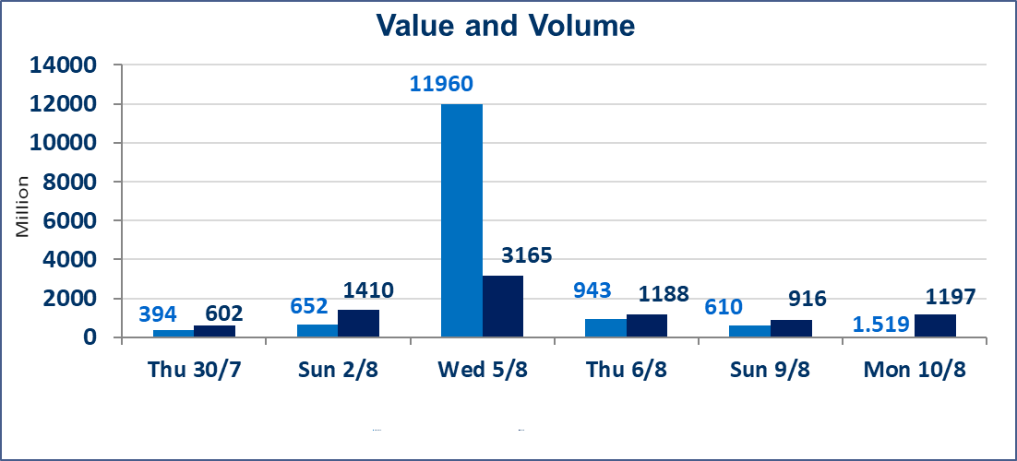
المؤشر60 ISX اليوم | 1032.11 |  | نقطة |  |  | المؤشر15 ISX اليوم | 1262.06 | نقطة
المؤشر 60 ISX السابق | 1036.86 |  | نقطة |  |  | المؤشر 15 ISX السابق | 1264.78 | نقطة
نسبة التغير | -0.46 |  | % |  |  | نسبة التغير | -0.22 | %
عدد النقاط | -4.75 |  | نقطة |  |  | عدد النقاط | -2.72 | نقطة

الشركات المدرجة | 103 | OTC | 22 | 125 |  | الشركات غير المتداولة المدرجة | 44 | OTC | 20 | 64
الشركات المتداولة | 42 | OTC | 2 | 44 |  | الشركات المرتفعة |  |  | 11
شركات الهيئة العامة |  |  |  | 9 |  | الشركات المنخفضة |  |  | 19
الموقوفة بقرار من هيأة الأوراق المالية |  |  |  | 8

* | استنادا الى قرار الامانة العامة لمجلس الوزراء تقرر عدم تنظيم جلسة التداول ليوم الاربعاء الموافق 12 اب 2026 تزامنا مع ذكرى وفاة الرسول الاكرم محمد ( صلى الله علية وعلى اله )وستنظم الجلسات اعتبارا من يوم الخميس الموافق 13 اب 2026
سندات الوطنية الاصدارية الاولى | ايقاف التداول على سندات الوطنية الاصدارية الاولى فئة (1,000,000،500,000) دينار إعتباراً من جلسة الخميس 2026/8/6 لقرب استحقاق الفائدة النصف السنوية . وسيتم اعادة التداول اعتبارا من جلسة 2026/8/12
الوطنية للصناعات الغذائية (INFF) | تم البدء بعمليات ايداع شهادات اسهم المساهمين لشركة الوطنية للصناعات الغذائية إعتباراً من جلسة الاحد 2026/5/24 وسيتم اطلاق التداول لحين اكمال انتهاء الاجراءات في مركز الايداع في منصة الشركات غير المدرجة ISX-OTC.
الحد الأعلى والادنى للتغير في السعر | نسبة التغير الحدود الدنيا للحركة السعرية للاسهم من (5% الى 10%) والحدود العليا من(10% الى 25%)في كافة المنصات ماعدا منصة OTC.
Web site : www.isx-iq.net E-mail : info-isx@isx-iq.net |  |  |  |  | 07834000034 - 07711211522 : ص . ب :3607 العلوية الهاتف |  |  |  |  |  | بغداد /الكرادة/ قرب المسرح الوطني /مجاور مصرف الخليج التجاري

نسبة التغير
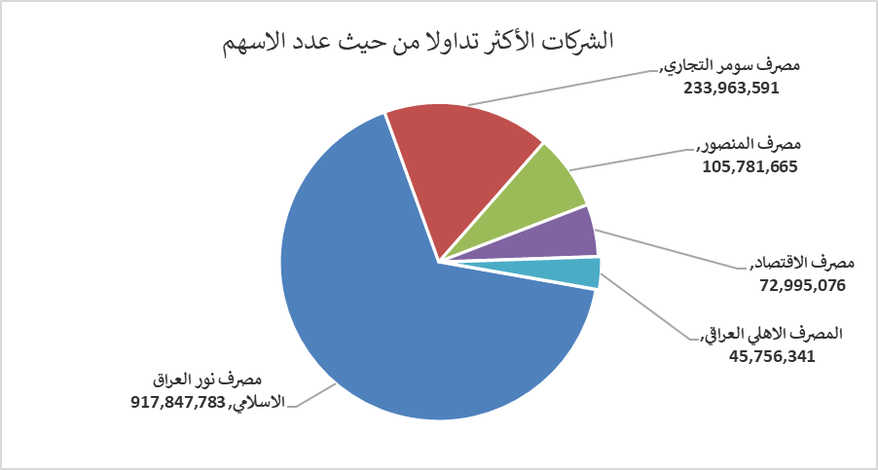
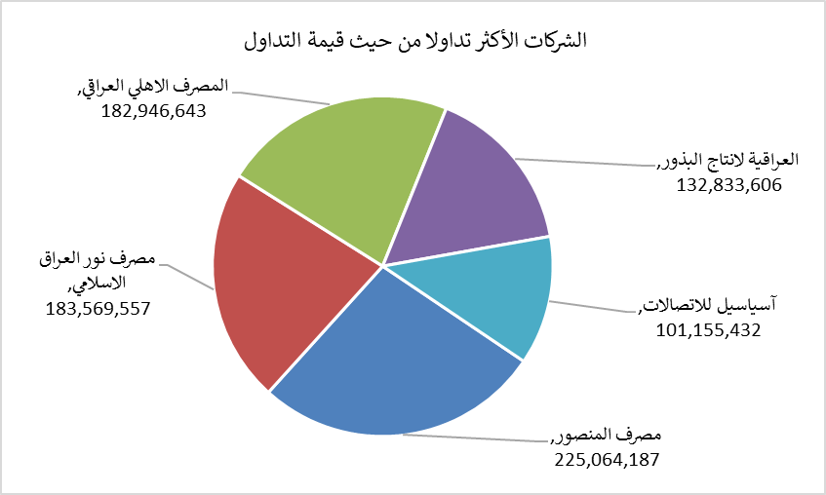
الشركات الأكثر ارتفاعاً وانخفاضاً

نسبة التغير لاسعار الاغلاق الاكثر ارتفاعاً |  |  |  | نسبة التغير لاسعار الاغلاق الاكثر انخفاضاً
اسم الشركة | اغلاق | التغير(%) | الاسهم المتداولة | اسم الشركة | اغلاق | التغير (%) | الاسهم المتداولة
مصرف الشرق الأوسط | 0.090 | 12.50 | 1,000 | الحمراء للتأمين | 4.320 | -9.81 | 60,358
الوطنية لصناعات الاثاث المنزلي | 1.340 | 7.20 | 101,514 | التمورالعراقية | 2.110 | -6.22 | 191,000
الحديثة للانتاج الحيواني | 0.360 | 5.88 | 12,985 | مصرف جيهان | 1.750 | -5.41 | 250,000
الوطنية الاستثمارات السياحية | 9.500 | 5.56 | 10,000 | العراقية لانتاج البذور | 5.410 | -5.09 | 24,086,324
الصناعات المعدنية والدراجات | 2.000 | 5.26 | 872 | المعمورة العقارية | 3.400 | -4.23 | 18,520,496

الشركات الاكثر نشاطا حسب الاسهم المتداولة (حجم التداول) |  |  |  | الشركات الاكثر نشاطا حسب القيمة المتداولة
اسم الشركة | اغلاق | التغير(%) | الاسهم المتداولة | اسم الشركة | اغلاق | التغير (%) | القيمة المتداولة
مصرف نور العراق الاسلامي | 0.200 | 0.00 | 917,847,783 | مصرف المنصور | 2.120 | -1.40 | 225,064,187
مصرف سومر التجاري | 0.230 | 0.00 | 233,963,591 | مصرف نور العراق الاسلامي | 0.200 | 0.00 | 183,569,557
مصرف المنصور | 2.120 | -1.40 | 105,781,665 | المصرف الاهلي العراقي | 3.990 | -0.25 | 182,946,643
مصرف الاقتصاد | 0.230 | -4.17 | 72,995,076 | العراقية لانتاج البذور | 5.410 | -5.09 | 132,833,606
المصرف الاهلي العراقي | 3.990 | -0.25 | 45,756,341 | آسياسيل للاتصالات | 16.050 | -0.19 | 101,155,432

